2024~2026
2024 |  |  |  | 2025 |  |  |  | 2026

物販存在イメージ | SFF参加の記念グッズ/ファングッズ |  |  | コンセプト | SFFへの挑戦・感動を持ち帰るお土産屋さん |  |  | 1. SFF物販の基本コンセプト
 |  |  |  |  | ┗限定Tシャツデザインに込められたテーマとともに、SFF当日感じたことをSFF後も思い出せるような存在になって欲しい |  |  | SFFの物販はSFFという体験を日常へ持ち帰るための「お土産屋さん」**である。
 |  |  |  |  |  |  |  | ┗SFFで選手の本気の姿を最も近くで体験することで、観る側の心にも火が灯り、「自分も動いてみよう」と世界の見え方が変わる場。
よく売れたもの | Tシャツ（なーすけサイン会の実施） |  |  | よく売れたもの | 限定Tシャツ（枚数的には売れたものの、昨年どのようなインパクトなし） |  |  | ┗その体験をその場限りで終わらせず、記憶として残し、日常の中で思い出し、再び行動につながる、**“体験を継続させるための装置”**として位置づける。
売れなかったもの | ラババン・タオル（使うイメージが持てなかった？） |  |  | 売れなかったもの | ステッカー（使うイメージが持てなかった？なーすけだとわかりづらかった？）
 |  |  |  |  |  |  |  | 2. SFF物販で大切にしたい考え方
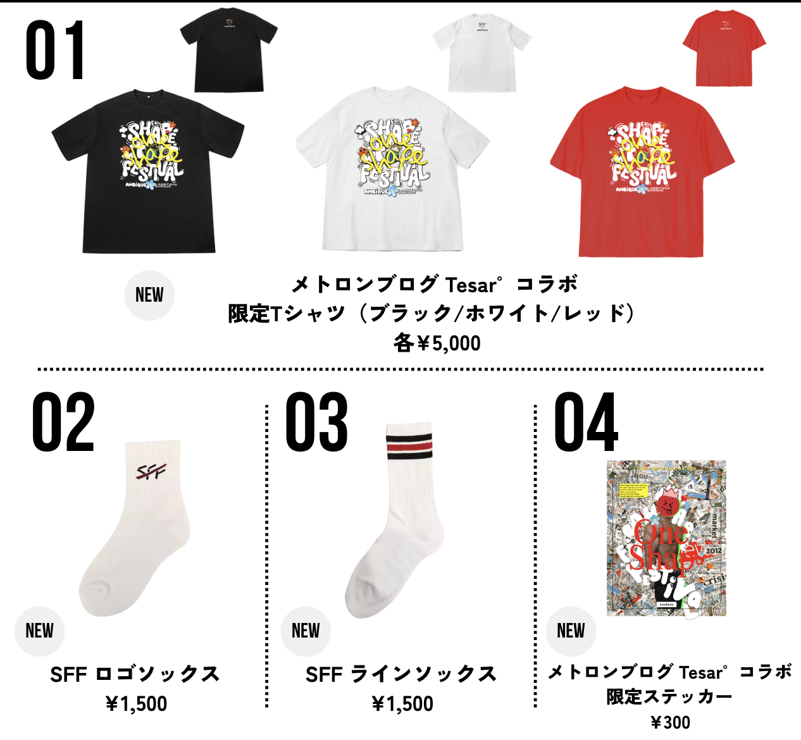
SFF Tシャツ オリジナルVer. |  |  |  |  |  |  |  | ・買って帰ったお客様が体験・感情・想いが残ることを最優先
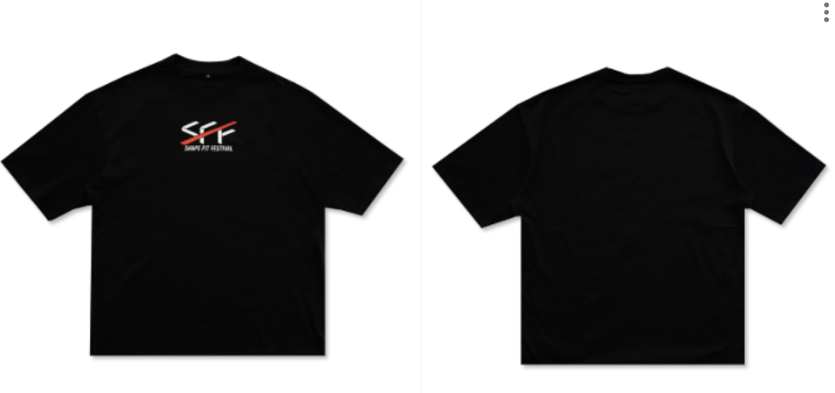
 |  | 販売枚数 | 219 |  |  | 限定Tシャツ
 |  | S | 54 |  |  | 販売枚数 | 323 | 3. SFF物販を届けたい人（ターゲット）
 |  | M | 105 |  |  | 黒S | 48 | 【メインターゲット】
 |  | L | 60 |  |  | 黒M | 80 | ・観客（選手を応援する側）
 |  | 販売価格 | 3,000円 |  |  | 黒L | 50 | ・選手の挑戦や、Shapeのコンセプト・世界観に惹かれてSFFを観に来た人
 |  |  |  |  |  | 白S | 18 | ・選手の姿を通して「自分も変わりたい」「次は挑戦する側かもしれない」と感じている人
 |  |  |  |  |  | 白M | 41
SFF Tシャツ 2024限定Ver. |  |  |  |  |  | 白L | 25 | → すでに完成された人ではなく、変化の途中にいる人・次なる挑戦者予備軍に届くことを重視する
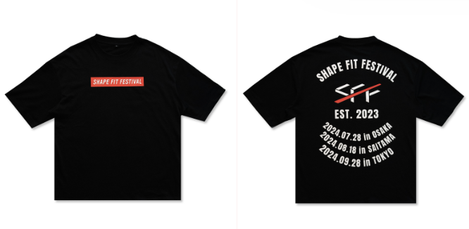
 |  | 販売枚数 | 261 |  |  | 赤S | 16
 |  | S | 73 |  |  | 赤M | 29 | 1「限定Tシャツ」の役割
 |  | M | 140 |  |  | 赤L | 16 | SFFがその年に大切にしている価値観・思想を象徴し、体験として持ち帰れる“シンボル”であること | ・SFFが何を大切にしている場なのか
 |  | L | 48 |  |  | 販売価格 | 5,000円 | ┗SFF2026という一日の記憶を、形として残し、見た瞬間・着た瞬間に「あの時のSFFがさ…」と体験が立ち上がる | ・今年（2026年）は、どんな想いを届けたいのか
 |  | 販売価格 | 3,000円 |  |  |  |  | ┗ステージを見て自分の中にある“変わろうとする気持ち”を思い出させる | ・「MovE」というテーマが、どんな体験だったのか
 |  |  |  |  |  | SFFロゴソックス |  | ┗（大会当日はスタッフやShaperが着用することでその世界を広げていく）
 |  |  |  |  |  | 販売枚数 | 45 | 限定Tシャツは、**SFF2026のシンボル（象徴）**として位置付ける。👉SFFの「らしさ」が年ごとに蓄積される
 |  |  |  |  |  | SFF ラインソックス
SFF ラバーバンド |  |  |  |  |  | 販売枚数 | 49 | 2「限定Tシャツ」の目的
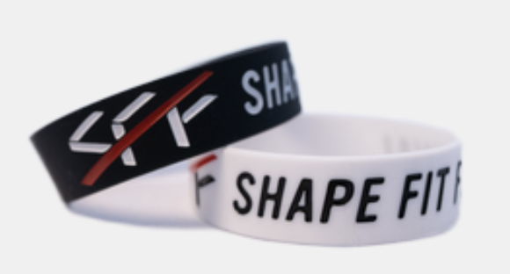
 |  | 販売個数 | 151 |  |  | 販売価格 | 各1,500円 | 大会という一日の体験を記念として終わらせることではなく、大会後の日常の中で、何度も思い出され、語られる状態をつくることである。 日常の中でこのTシャツがふと目に入ったときに、SFFの会場の空気や、心が動いた瞬間が自然と思い出されること 誰かに「それ、何のTシャツ？」「そのデザインってどういう意味？」と聞かれたときに、モノの説明ではなく、体験そのものを語りたくなること 語ることで、自分自身も「あの時、確かに心が動いた」という感覚を再確認し、また一歩動いてみようと思えること この循環によって、限定Tシャツは MovEを理解させるためのものではなく、MovEを体験として自分の中に残し続けるための存在となる。 ❌ MovEを「理解させよう」とすると… ロゴを大きく出す・メッセージを前面に書く・コンセプトを説明する 結果：分かりやすい・でも体験より“情報”になる・時間が経つと忘れやすい ⭕ MovEを「体験として残す」と… 説明しすぎない・見た人が「なんだろう？」と感じる・聞かれた時に、自分の言葉で思い出を語る 結果：語るたびに体験が再生されるMovEが自分の物語として定着する
 |  | 黒 | 86
 |  | 白 | 65 |  |  | ステッカー
 |  | 販売価格 | 各500円 |  |  | 販売枚数 | 70
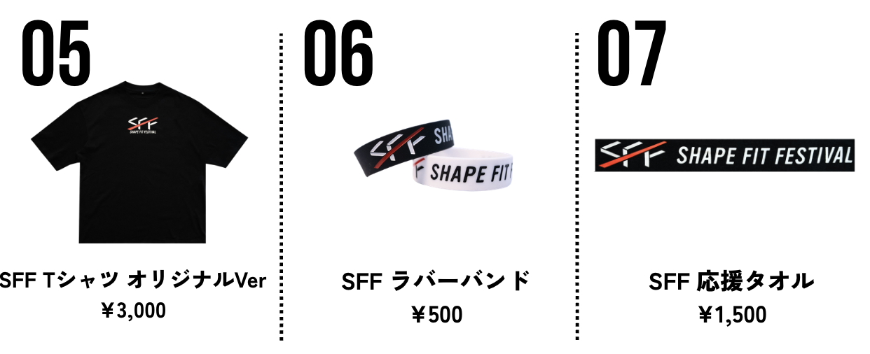
 |  |  |  |  |  | 販売価格 | 各300円

 |  |  |  |  |  | SFF Tシャツ オリジナルVer.
 |  |  |  |  |  | 販売枚数 | 106
SFF 応援タオル |  |  |  |  |  | S | 26
 |  | 販売個数 | 154 |  |  | M | 40
 |  | 販売価格 | 1,500円 |  |  | L | 40
 |  |  |  |  |  | 販売価格 | 3,000円

 |  |  |  |  |  | SFF ラバーバンド |  | 3. 限定Tシャツで表現したい雰囲気（キーワード）
 |  |  |  |  |  | 販売個数 | 74 | 【雰囲気キーワード】
 |  |  |  |  |  | 黒 | 37 | ・ワクワク（高揚しすぎない、前向きな期待感）
 |  |  |  |  |  | 白 | 37 | ・やわらかな熱（ガンギマリではなく、にこやかな熱量）
 |  |  |  |  |  | 販売価格 | 各500円 | ・安心の温度（一人ではないと感じられる感覚）
 |  |  |  |  |  |  |  | ・つながりを感じる（応援・同じ方向を向く感覚）
 |  |  |  |  |  | SFF 応援タオル |  | ・ストーリーを内包した特別感（説明しなくても背景がある）
 |  |  |  |  |  | 販売個数 | 29
 |  |  |  |  |  | 販売価格 | 1,500円 | 【デザインの方向性】
 |  |  |  |  |  |  |  | ・かっこよすぎず、可愛すぎない
 |  |  |  |  |  |  |  | ・ポップすぎないが、明るさや親しみを感じるトーン
 |  |  |  |  |  |  |  | ・派手／地味のどちらでもなく、「意味を内包したイラスト・モチーフ」を用いるイメージ
 |  |  |  |  |  |  |  | ・一見して大会Tシャツだと分かる説明的なデザインではなく、
 |  |  |  |  |  |  |  | 背景を知ったときにMovEの思想が伝わる設計

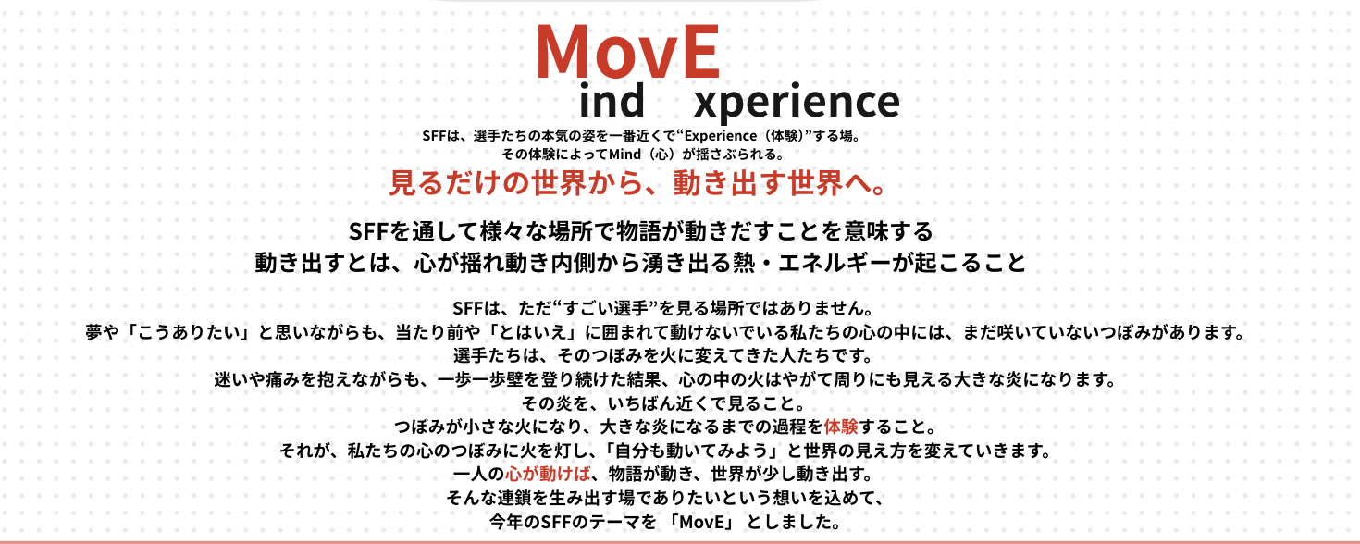
 |  |  |  |  |  |  |  | 4. MovEコンセプトとの関係
 |  |  |  |  |  |  |  | SFF2026のテーマ「MovE」は、
 |  |  |  |  |  |  |  | ・心が動き
 |  |  |  |  |  |  |  | ・内側から生まれた熱が行動へと変わり
 |  |  |  |  |  |  |  | ・一人の変化が、周囲や世界を動かしていく

 |  |  |  |  |  |  |  | 限定Tシャツは、
 |  |  |  |  |  |  |  | MovEを言葉で説明したり主張するためのものではなく、
 |  |  |  |  |  |  |  | SFFで体験した「心が動いた瞬間」を持ち帰り、
 |  |  |  |  |  |  |  | 日常の中で思い出し続けるための象徴とする。
 |  |  |  |  |  |  |  | → MovEを着るのではなく、MovEを思い出す

